상품제안서
벨카리노 엣츠타올 | 상품코드: F00990

 |  |  |  |  |  |  | 02-412-0044 | www.easy1.co.kr
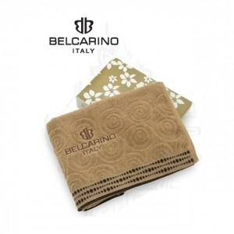 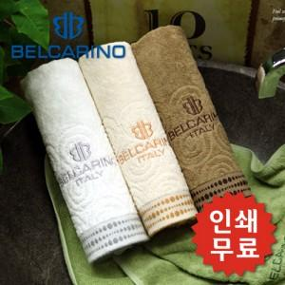 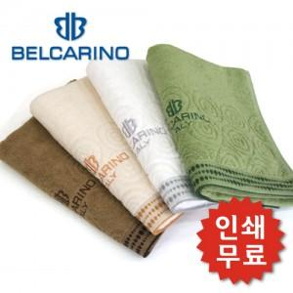

【상세/제작정보】

【인쇄/포장옵션】 | 실크, 자수 / 포장지포장

【공급단가】 | 수량 | 100~ | 200~ | 500~ | 1,000~ | 2,000~
*VAT별도 | 단가 | 4,450원 | 4,290원 | 4,120원 | 3,960원 | 3,860원

【상품 URL】 | https://dev.easy1.co.kr:443/src/goods_detail.php?gdno=990

